TOTAL (A)
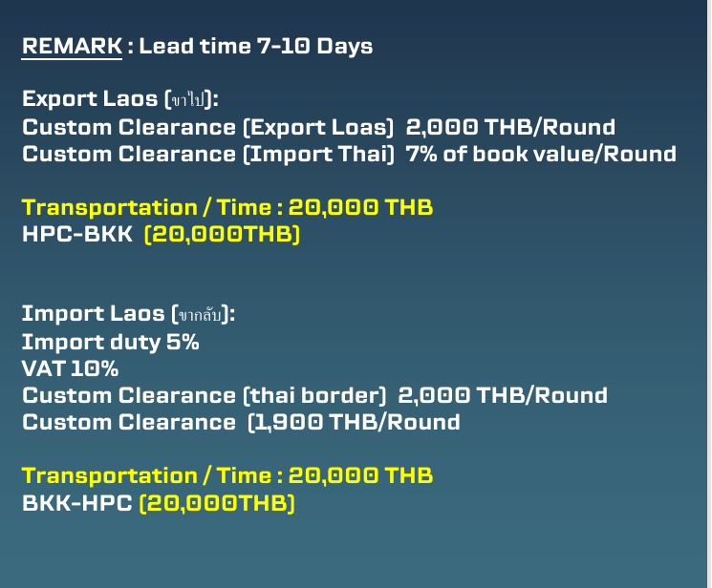
Gas Usage summary in Y2026
Type | Description | Jan | Feb | Mar | Apr | May | Jun | Jul | Aug | Sep | Oct | Nov | Dec | Total | Remain | Average
O2 (96%) | TGA701 | 5 | 6 | 8 | 6 | 6 |  |  |  |  |  |  |  | 31 |  | 6
 | SC632 | 4 | 3 | 4 | 3 | 6 |  |  |  |  |  |  |  | 20 |  | 4
 | AC500 | 4 | 4 | 4 | 2 | 5 |  |  |  |  |  |  |  | 19 |  | 4
 | Total | 13 | 13 | 16 | 11 | 17 | 0 | 0 | 0 | 0 | 0 | 0 | 0 | 70 | 0 | 6
N2 | TGA701 | 14 | 10 | 14 | 12 | 14 |  |  |  |  |  |  |  | 64 | 16 | 13
O2 (100%) | CHN | 0 | 0 | 0 |  |  |  |  |  |  |  |  |  | 0 | 0 | 0
Helium | CHN | 0 | 0 | 0 |  |  |  |  |  |  |  |  |  | 0 | 3 | 0

Gas Usage summary in Y2026
Type | Description | Jan | Feb | Mar | Apr | May | Jun | Jul | Aug | Sep | Oct | Nov | Dec | Total |  | Average
O2 (96%) |  | 13 | 13 | 16 | 11 | 17 | 0 | 0 | 0 | 0 | 0 | 0 | 0 | 70 |  | 6
N2 | TGA701 | 14 | 10 | 14 | 12 | 14 | 0 | 0 | 0 | 0 | 0 | 0 | 0 | 64 |  | 5
O2 (100%) | CHN | 0 | 1 | 0 | 1 | 0 | 1 | 0 | 1 | 0 | 1 | 0 | 1 | 6 |  | 1
Helium | CHN | 0 | 1 | 0 | 1 | 0 | 1 | 0 | 1 | 0 | 1 | 0 | 1 | 6 |  | 1

 |  | แต่ละไตรมาสจะต้องส่งไปในแต่ละครั้งประมาณ 100 ถัง (95 ถัง)
Type | Description | Q1 |  |  | Q2 |  |  | Q3 |  |  | Q4 |  |  | Total |  | Average (Q1,Q2,Q3,Q4)
O2 (96%) |  | 42 |  |  | 28 |  |  | 0 |  |  | 0 |  |  | 134 |  | 34 | 80 | 54 | 0 | 0 |  |  | 134 | 33.5
N2 |  | 38 |  |  | 26 |  |  | 0 |  |  | 0
O2 (100%) |  | 0 |  |  | 0 |  |  | 0 |  |  | 0 |  |  | 0
Helium |  | 0 |  |  | 0 |  |  | 0 |  |  | 0 |  |  | 0

 |  | ทุก 2 เดือนจะต้องส่งไปในแต่ละครั้งประมาณ 65 ถัง (63 ถัง)
Type | Description | Q1 |  | Q2 |  | Q3 |  | Q4 |  | Q5 |  | Q6 |  | Total |  | Average (Q1,Q2,Q3,Q4,Q5,Q6)
O2 (96%) |  | 26 |  | 27 |  | 17 |  | 0 |  | 0 |  | 0 |  | 134 |  | 22 | 50 | 53 | 31 | 0 | 0 | 0 | 134 | 22.333333333
N2 |  | 24 |  | 26 |  | 14 |  | 0 |  | 0 |  | 0
O2 (100%) |  | 0 |  |  | 0 |  |  | 0 |  |  | 0 |  |  | 0
Helium |  | 0 |  |  | 0 |  |  | 0 |  |  | 0 |  |  | 0

 |  | จำนวน |  | ค่าทดสอบ/ถัง |  |  | ค่าซื้อถังใหม่/ถัง
O2 (96%) |  | 16 |  | 350 |  |  | 6,650 |  |  | 112,000
N2 |  | 16 |  | 350 |  |  | 6,835 |  |  | 114,960
O2 (100%) |  | 2 |  | 350 |  |  | 6,650 |  |  | 700
Helium |  | 2 |  | 350 |  |  | 19,230 |  |  | 700
 |  |  |  |  |  |  |  |  |  | 228,360 |  |  |  | 568,500 |  | 340,140

 |  | ยังไม่รวมค่าขนส่ง,VAT10%,Import duty 5%,custom clearance

Dashboard(A)
ผังควบคุมจำนวนถังแก๊ส

ถังทั้งหมด | 54 | เต็ม | 21 | O2 (96%) | 0 | N2 | 16 | O2 (100%) | 2 | Helium | 3

 |  | ว่าง | 33 |  | 17 |  | 16

O2
O2
O2
O2
N2
N2
He
O2 (100%)
ถังที่ 2
สถานะ:working
ถังที่ 1
สถานะ:working
ถังที่ 1
สถานะ:Working
ถังที่ 2
สถานะ:working
ถังที่ 3
สถานะ:working
ถังที่ 4
สถานะ :working
ถังที่ 1
สถานะ:working
ถังที่ 1
สถานะ:working

O2
O2
O2
O2
N2
N2
He
O2 (100%)
ถังที่ 6
สถานะ : เต็ม
ถังที่ 5
สถานะ : เต็ม
ถังที่ 7
สถานะ : เต็ม
ถังที่ 8
สถานะ : เต็ม
ถังที่ 3
สถานะ : เต็ม
ถังที่ 4
สถานะ : เต็ม
ถังที่ 2
สถานะ : เต็ม
ถังที่ 2
สถานะ : เต็ม

O2
O2
O2
O2
N2
N2
He
O2 (100%)

ถังที่ 9
สถานะ : เต็ม
ถังที่ 10
สถานะ : เต็ม
ถังที่ 11
สถานะ : เต็ม
ถังที่ 12
สถานะ : เต็ม
ถังที่ 5
สถานะ : เต็ม
ถังที่ 6
สถานะ : เต็ม
ถังที่ 3
สถานะ : เต็ม
ถังที่ 8
สถานะ : เต็ม

O2
O2
O2
O2
N2
N2
He
O2 (100%)

ถังที่ 13
สถานะ : เต็ม
ถังที่ 14
สถานะ : เต็ม
ถังที่ 15
สถานะ : เต็ม
ถังที่ 16
สถานะ : เต็ม
ถังที่ 7
สถานะ : เต็ม
ถังที่ 8
สถานะ : เต็ม
ถังที่ 7
สถานะ : เต็ม
ถังที่ 8
สถานะ : เต็ม

O2
O2
O2
O2
N2
N2
He
O2 (100%)

ถังที่ 17
สถานะ : เต็ม
ถังที่ 18
สถานะ : เต็ม
ถังที่ 19
สถานะ : เต็ม
ถังที่
สถานะ :
ถังที่ 9
สถานะ : เต็ม
ถังที่ 10
สถานะ : เต็ม
ถังที่ 7
สถานะ : เต็ม
ถังที่ 8
สถานะ : เต็ม

O2
O2
O2
O2
N2
N2
He
O2 (100%)

ถังที่ 1
สถานะ : เต็ม
ถังที่ 2
สถานะ : เต็ม
ถังที่ 3
สถานะ : เต็ม
ถังที่ 4
สถานะ : เต็ม
ถังที่ 11
สถานะ : เต็ม
ถังที่ 12
สถานะ : เต็ม
ถังที่ 7
สถานะ : เต็ม
ถังที่ 8
สถานะ : เต็ม

O2
O2
O2
O2
N2
N2
He
O2 (100%)

ถังที่ 1
สถานะ : เต็ม
ถังที่ 2
สถานะ : เต็ม
ถังที่ 3
สถานะ : เต็ม
ถังที่ 4
สถานะ : เต็ม
ถังที่ 13
สถานะ : เต็ม
ถังที่ 14
สถานะ : เต็ม
ถังที่ 7
สถานะ : เต็ม
ถังที่ 8
สถานะ : เต็ม

 | ไม่มี | สถานะ : เต็ม,ว่าง,กำลังใช้,ชำรุด |  |  | ประเภทแก๊ส |  | หมายเลขถัง

